Nodes
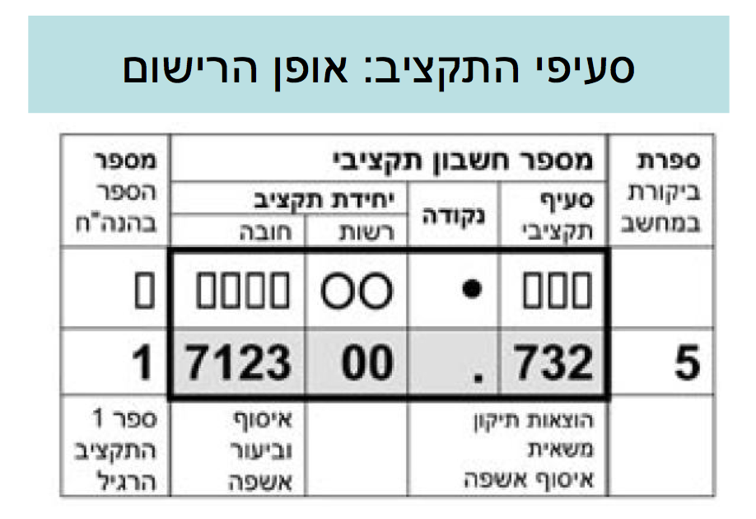
TEMPLATE NODES | CODE FORMATTING | DATA SOURCES
6 |  | https://docs.google.com/spreadsheet/ccc?key=0Ai69_amnHL9ydGZRR2NzRm5SMzFOajFwYTd0T1BHdEE#gid=0
61
611
6111
6112
612
613
614
615
616
617
618
619
62
621
6211
6212
6213
6214
6215
6216
6217
622
623
6231
6232
6233
6234
6235
6236
624
63
631
632
64
648
649
6491
6492
7
71
711
712
7121
7122
7123
7124
7125
713
7131
7132
7133
714
7141
7142
7143
715
7151
7152
7153
72
721
722
7221
723
724
725
726
7261
7262
727
729
73
731
732
7321
7322
7323
733
7331
7332
7333
7334
74
741
742
7421
7422
743
744
7441
7442
7443
7444
7445
745
746
7461
7462
7463
7464
747
7472
7473
7474
748
749
75
751
752
753
754
756
76
761
762
764
765
766
767
768
769
77
771
772
773
7731
7732
78
781
782
79
791
792
793
794
795
796
797
799
8
81
811
812
8121
8122
8123
8124
8125
8126
8128
813
8131
8132
8133
8134
8135
8136
8137
8138
814
815
8151
8152
8153
8154
8155
8156
8157
816
8162
8163
8164
8165
8166
8167
8168
817
8171
8172
8173
8174
8175
8176
8177
8178
8179
818
819
8191
82
821
822
823
824
825
8251
8252
8254
826
8261
8262
8263
8264
827
828
8281
8282
8283
8284
8289
83
832
8321
8322
8323
8324
833
8331
8332
834
835
836
8361
8362
8363
837
839
84
841
842
8422
8424
8425
843
8435
8438
8439
844
8443
8444
8445
845
8451
8452
8453
8454
846
8461
8462
8463
8464
8465
8466
8467
8468
847
8471
8472
8473
8474
848
8482
8483
8484
8485
849
85
851
852
853
854
855
856
857
859
86
869
87
879
9
91
911
912
913
9131
9132
92
922
923
93
931
932
933
934
935
936
937
938
939
94
942
9421
9422
9423
943
9431
9432
944
945
95
96
97
971
972
973
974
98
99
991
9911
9912
9913
9914
9915
9916
9919
992
993
994
995
999
9991
9992
9999
09
091
092
093
094
095
096
097
098
099
1
11
111
1111
1112
1113
1114
112
113
115
116
117
12
121
122
124
1241
1242
1243
1244
1245
129
13
14
141
142
15
155
156
157
16
19
191
192
193
194
195
196
197
2
21
212
2121
2122
2123
2124
2125
213
2131
2132
2133
214
2141
2142
2143
215
2151
2152
2153
22
221
222
2221
223
224
225
226
2261
2262
227
229
23
231
232
2321
2322
2323
233
2331
2332
2333
2334
24
241
242
2421
2422
243
244
2441
2442
2443
2444
2445
245
246
2461
2462
2463
2464
247
2472
2473
2474
248
249
25
251
252
253
254
256
26
261
262
263
264
265
266
267
268
269
27
271
272
273
2731
2732
28
281
282
29
291
292
293
294
295
296
297
299
3
31
311
312
3122
3123
3124
3125
3126
3128
313
3131
3132
3133
3134
3135
3136
3137
3138
314
315
3151
3152
3153
3154
3155
3156
3157
316
3162
3163
3164
3165
3166
3167
3168
317
3171
3172
3173
3174
3175
3176
3177
3178
3179
318
319
3191
32
321
322
323
324
325
3251
3252
3254
326
3261
3262
3263
3264
327
328
3281
3282
3283
3284
3289
33
332
3321
3322
3323
3324
333
3331
3332
334
335
336
3361
3362
3363
34
341
342
3422
3424
3425
343
3435
3438
3439
344
3443
3444
3445
345
3451
3452
3453
3454
346
3461
3462
3463
3464
3465
3466
3467
3469
347
3471
3472
3473
3474
348
3482
3483
3484
3485
349
35
351
352
353
354
355
356
357
359
36
369
37
379
4
41
411
412
413
4131
4132
42
422
423
43
431
432
433
434
435
436
437
438
439
44
442
4421
4422
4423
443
4431
4432
444
445
45
46
47
471
472
473
474
48
5
51
511
513
59
591
5911
5912
5913
5914
5915
5916
5919
594
599
5991
5992
5999

312203
312210
312310
312410
313211
313212
313213
313214
313215
313220
313221
313222
341001
341002
341003
341004
341005
342201
342202
342204
342207
342401
343501
343502
343503
343504
343505
343506
343507
343801
343802
344301
344302
344401
344402
344403
344405
344406
344407
344501
345101
345102
345104
345105
345106
345107
345201
345202
345203
345301
345302
345303
346101
346301
346302
346303
346401
346601
346602
346701
346702
346703
346704
346705
346706
346707
347104
347105
347106
347107
347302
347303
347304
348201
348202
349001
349002
349003
349004
349005
349006
726191
726192
726193
726194
726195
726196
726197
726198
726199
727056
727057
727058
727059
727060
727061
727062
727063
727064
727065
727066
727067
727068
727071
727072
727073
727074
731001
731002
742001
812201
812202
812210
812310
812410
813211
813212
813213
813214
813215
813220
813221
813222
817801
842201
842202
842204
842207
842401
843501
843502
843503
843504
843505
843506
843507
843801
843802
844301
844302
844401
844402
844403
844404
844406
844407
844408
844501
845101
845102
845104
845105
845106
845107
845201
845202
845203
845301
845302
845303
846101
846301
846302
846303
846401
846601
846602
846701
846702
846703
846704
846705
846706
846707
846801
846802
846803
846804
847104
847105
847106
847302
847303
847304
848201
848202
849001
849002
849003
849004
849006

